有WIFI功能的E型电机接地噪音高压测试
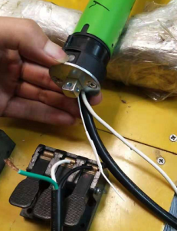
1.电机装入治具
2.接线
棕（230V/220V）
黑（120V/110V）
蓝（230V/220V）
白（120V/110V）
3.测试外接开关功能
电机通电，电源线黑线（红线）碰触电源线白线（灰线），电机转动，再碰一下，电机停止，再碰一下电机反转，再碰一下电机停止，依次循环，测试此功能正常
★带外接开关功能电机必须测试此功能
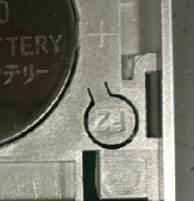
4.对码
电机通电，带外接设置键或行程头带按钮的电机按一下按钮，电机声音或转动提示后，在10S内按下P2+P2+上或长按停止键2S，有声音转动提示对码成功
放大
★客户专用的电机控制方式与杜亚标准不同，可详见对应规格书或专用SOP
5.低压测试电机吸合
按到低压测试吸合，再按发射器的上行健和下行键，测试电机是否正常吸合转动
6.测试噪音
DOOYA 作业指导书JS-9-1.526 C/01
适用类型：有WIFI功能的E型电机 | 制程站别：接地噪音高压及WIFI功能测试 | 人数：2 | 标准工时： | 日期：2019/7/5
作业步骤：

高压、接地测试接线琴键夹
7.高压、接地测试电源线接线
按图示琴键线序将电源线从左到右按右边接线线序进行接线
放大
开关打到高压，电机减速端靠近耳朵处听不能有杂音异音、变音等现象，正反转都要检查
★注意不要反转

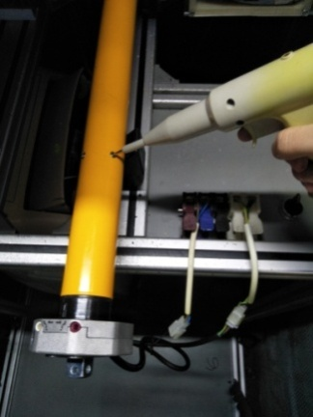
按到高压，在按正反转，分贝仪距离电机减速端5CM处测噪音值
8.高压、接地测试
放
大
测试枪头部金属部分触碰销子或接地螺丝及驱动头螺丝处，然后按下测试枪按钮，测试枪指示灯亮，开始测试
NG
OK
★按图示在外管减速端往下4-6cm，且分贝仪距离电机5cm处测试噪音值
★测试必须关闭门窗
5cm
放
大
4-6cm
9.删码
10.取专用的测试治具
WIFI测试盒首次接入电源，提示灯颜色为蓝色
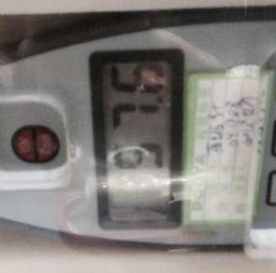 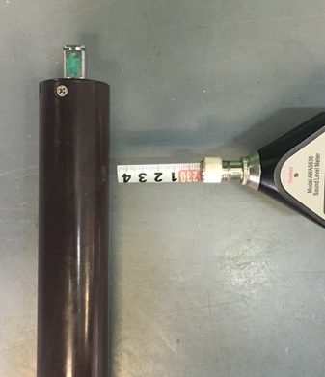 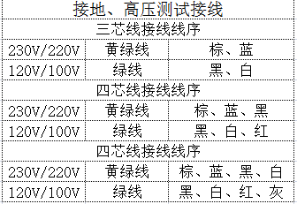

测试中，“TEST”黄色指示灯亮
测试结束，测试合格时，“PASS”绿色指示灯亮
测试结束，测试不合格时，“FAIL”红色指示灯亮，并伴有警报声音
★测试不合格时设备红色指示灯亮，并伴有警报声音，按下“RESET”键重置设备
RESET键
停
止
键
按下P2+停+P2。电机声音转动提示删码成功
★客户专用的电机控制方式与杜亚标准不同，可详见对应规格书或专用SOP
11.1.电机通电------开始测试
测试盒一开始蓝灯一闪一灭，之后蓝灯长亮3S左右，之后又一闪一灭
11.2.测试盒检测信号
11.3.测试盒连接信号
电机顺、逆时针各转半圈后按一下行程头按钮，测试盒绿灯闪烁，表示测试合格
★测试盒绿灯闪烁表示WiFi测试正常，需要100%全检
★F/SW电机无转动提示，无需按行程头按钮，测试盒亮绿灯证明测试OK
DOOYA 作业指导书JS-9-1.526 C/01
适用类型：有WIFI功能的E型电机 | 制程站别：接地噪音高压及WIFI功能测试 | 人数：2 | 标准工时： | 日期：2019/7/5
作业步骤：

1.将电机电源线接入到琴键夹，按住行程头按钮，再通电，电机鸣叫提示就松开按钮
★电机上电前必须先按住行程头按钮
★电机接入额定电压进行测试

